STBL IHM
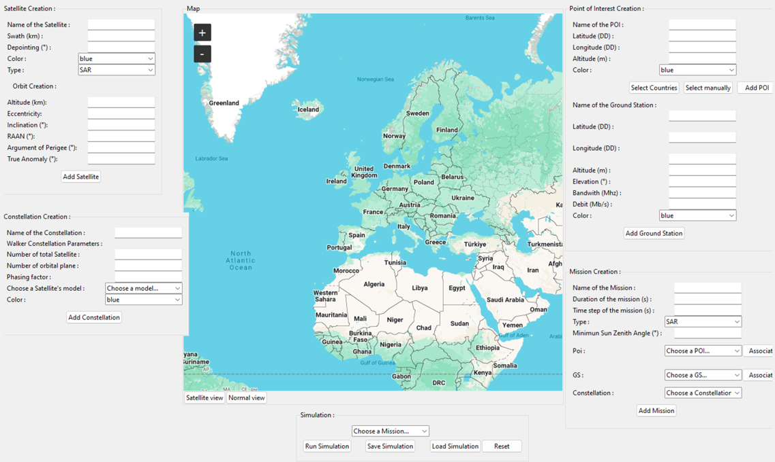
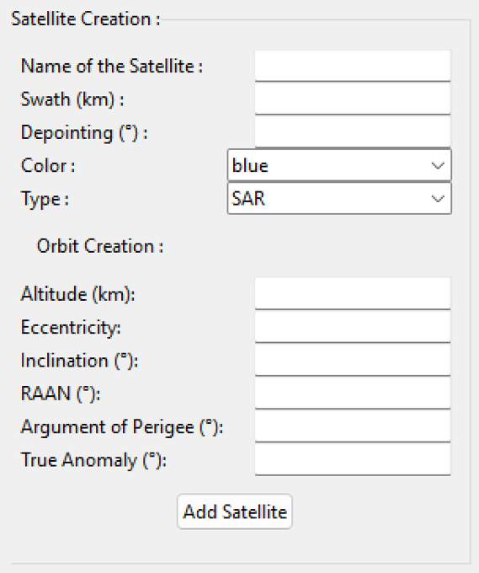
 | 1- Panneau global |  |  | 2- Panneau satellite
 |  |  |  |  | ID

 |  |  |  |  |  | (image)

 |  |  |  |  |  | (image)

1 | Le système doit posseder tous les champs de renseignement afin de lancer une simulation | 3 | Le système doit permettre à l'utilisateur de rentrer les caracteristiques d'un satellite
2 | Le système doit posseder une interface graphique permettant la visualisation des résultats | 4 | Le système doit permettre l'association d'une orbite et d'un satellite

 |  |  |  |  |  | (image)

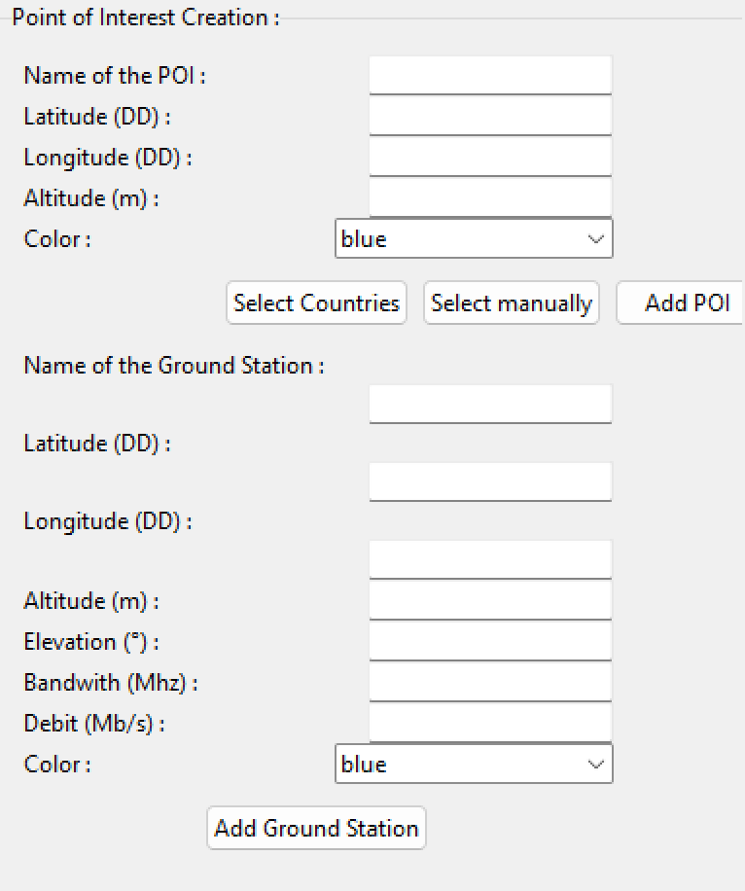
 | 3- Panneau Constellation |  |  | 4- Panneau POI/GS
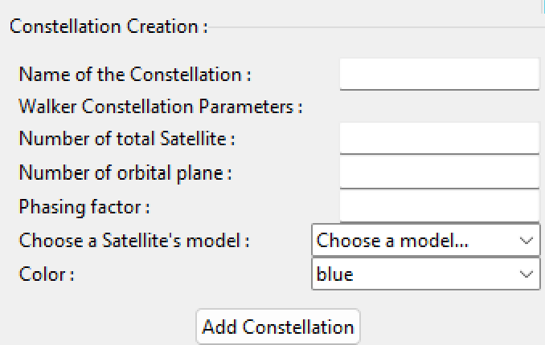

5 | Le système doit permettre à l'utilisateur de rentrer les caracteristiques d'une constellation | 7 | Le système doit permettre à l'utilisateur de rentrer les caracteristiques d'un POI
6 | Le système doit permettre l'association d'une constellation et d'un satellite | 8 | Le système doit permettre à l'utilisateur de rentrer les caracteristiques d'une GS

 | 5- Panneau Mission |  |  | 6- Panneau Simulation
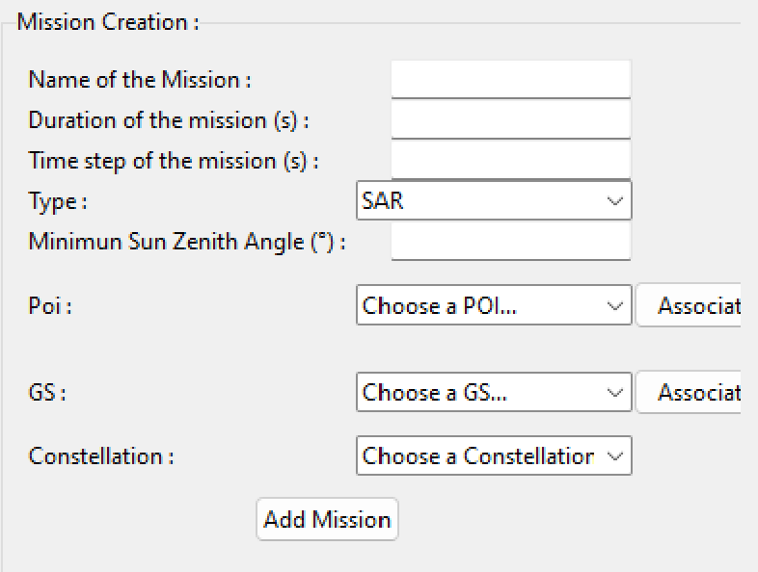

9 | Le système doit permettre à l'utilisateur de rentrer les paramètres d'une mission | 13 | Le système doit permettre à l'utilisateur de selectionner une mission
10 | Le système doit permettre l'association d'une constellation et d'une mission | 14 | Le système doit permettre à l'utilisateur de lancer une simulation
11 | Le système doit permettre l'association d'un ou plusieurs POI et d'une mission
12 | Le système doit permettre l'association d'une ou plusieurs GS et d'une mission

 | 7- Panneau Carte
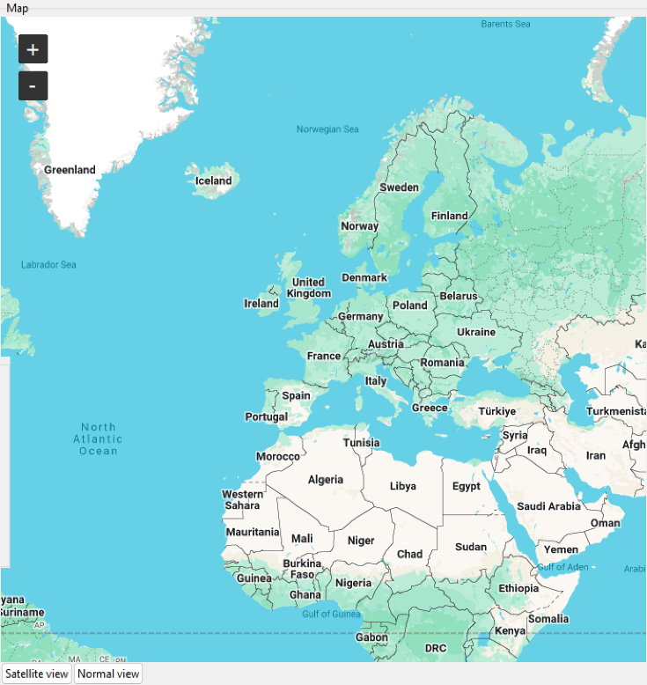

15 | Le système doit mettre à disposition une carte interactive pour l'utilisateur

